题目09
【18春训营 -价值投资新时代】任务九：房地产—十字路口
【通关题】

1、列举万科2014年1月至2018年4月每个月的销售面积和销售金额，计算均价和同比增速。

截止日 | 201804 | 201803 | 201802 | 201801 | 201712 | 201711 | 201710 | 201709 | 201708 | 201707 | 201706 | 201705 | 201704 | 201703 | 201702 | 201701 | 201612 | 201611 | 201610 | 201609 | 201608 | 201607 | 201606 | 201605 | 201604 | 201603 | 201602 | 201601 | 201512 | 201511 | 201510 | 201509 | 201508 | 201507 | 201506 | 201505 | 201504 | 201503 | 201502 | 201501 | 201412 | 201411 | 201410 | 201409 | 201408 | 201407 | 201406 | 201405 | 201404 | 201403 | 201402 | 201401
销售面积(万平方米) | 257.6 | 363.7 | 240.2 | 444.4 | 453.2 | 229.6 | 247.8 | 272.9 | 273.9 | 249.1 | 348.4 | 242 | 289.8 | 399.5 | 235.8 | 352.9 | 166.7 | 258.8 | 347.8 | 213.4 | 162.1 | 207.7 | 326.4 | 267.5 | 264.2 | 239.8 | 119.6 | 186.4 | 247 | 192.8 | 187.4 | 184.2 | 171.6 | 181.5 | 195.5 | 165.1 | 146.3 | 124.1 | 75.6 | 196 | 206.8 | 145.2 | 190.6 | 165.6 | 140.3 | 136.7 | 174 | 122.9 | 109.3 | 121.1 | 99.3 | 194.6
销售面积:同比(%) | -11.11 | -8.96 | 1.87 | 25.93 | 171.87 | -11.28 | -28.75 | 27.88 | 68.97 | 19.93 | 6.74 | -9.53 | 9.69 | 66.6 | 97.16 | 89.32 | -32.51 | 34.23 | 85.59 | 15.85 | -5.54 | 14.44 | 66.96 | 62.02 | 80.59 | 93.23 | 58.2 | -4.9 | 19.44 | 32.78 | -1.68 | 11.23 | 22.31 | 32.77 | 12.36 | 34.34 | 33.85 | 2.48 | -23.87 | 0.7 | 111.89 | 14.15 | 13.66 | 26.32 | 5.49 | 15.65 | 55.91 | 0.24 | -1.26 | -4.8 | 19.4 | 20.79
销售金额(亿元) | 418.9 | 506.8 | 356 | 679.8 | 622.3 | 347.5 | 367.9 | 463.2 | 370.4 | 355.6 | 491.3 | 358.9 | 418.9 | 636.4 | 385.1 | 481.2 | 234.1 | 294.7 | 489.9 | 253.8 | 200.1 | 274.4 | 424 | 363.8 | 356.5 | 336.1 | 160.3 | 255.9 | 332.4 | 241.1 | 236.5 | 244.2 | 222.5 | 238.5 | 251.9 | 206.7 | 177.6 | 147.4 | 83.9 | 232.1 | 250.3 | 189.6 | 220.9 | 195.9 | 152.4 | 133.2 | 193.9 | 145.4 | 127.5 | 144.3 | 121.5 | 276.5
销售金额:同比(%) | 0 | -20.36 | -7.56 | 41.27 | 165.83 | 17.92 | -24.9 | 82.51 | 85.11 | 29.59 | 15.87 | -1.35 | 17.5 | 89.35 | 140.24 | 88.04 | -29.57 | 22.23 | 107.15 | 3.93 | -10.07 | 15.05 | 68.32 | 76 | 100.73 | 128.02 | 91.06 | 10.25 | 32.8 | 27.16 | 7.06 | 24.66 | 46 | 79.05 | 29.91 | 42.16 | 39.29 | 2.15 | -30.95 | -16.1 | 128.58 | 35.04 | 27.32 | 25.82 | -0.26 | -4.65 | 43.74 | 2.68 | 2.99 | -5.07 | 29.6 | 44.99
销售均价(元/平方米) | 16,261.65 | 13,934.56 | 14,820.98 | 15,297.03 | 13,731.24 | 15,135.02 | 14,846.65 | 16,973.25 | 13,523.18 | 14,275.39 | 14,101.61 | 14,830.58 | 14,454.80 | 15,929.91 | 16,331.64 | 13,635.59 | 14,043.19 | 11,387.17 | 14,085.68 | 11,893.16 | 12,344.23 | 13,211.36 | 12,990.20 | 13,600.00 | 13,493.57 | 14,015.85 | 13,403.01 | 13,728.54 | 13,457.00 | 12,505.00 | 12,620.00 | 13,257.00 | 12,966.00 | 13,140.00 | 12,885.00 | 12,519.69 | 12,139.44 | 11,877.52 | 11,097.88 | 11,841.84 | 12,103.48 | 13,057.85 | 11,589.72 | 11,829.71 | 10,862.44 | 9,743.96 | 11,143.68 | 11,830.76 | 11,665.14 | 11,915.77 | 12,235.65 | 14,208.63
销售均价:同比(%) | 12.5 | -12.53 | -9.25 | 12.18 | 4.1 | 32.91 | 5.4 | 42.71 | 9.55 | 8.05 | 8.56 | 9.05 | 7.12 | 13.66 | 21.85 | -0.68 | 4.36 | -8.94 | 11.61 | -10.29 | -4.8 | 0.54 | 0.82 | 8.63 | 11.15 | 18 | 20.77 | 15.93 | 11.18 | -4.23 | 8.89 | 12.07 | 19.37 | 34.85 | 15.63 | 5.82 | 4.07 | -0.32 | -9.3 | -16.66 | 7.88 | 18.3 | 12.02 | -0.39 | -5.45 | -17.56 | -7.81 | 2.43 | 4.31 | -0.28 | 8.65 | 20.03

引用：Wind万科业务数据
万科2014年1月至2018年4月每个月的销售面积和销售金额

万科2014年1月至2018年4月每个月的销售面积和销售金额同比增速

2、列举万科2014年一季度至2018年一季度每个季度的营收和净利，计算同比增速。

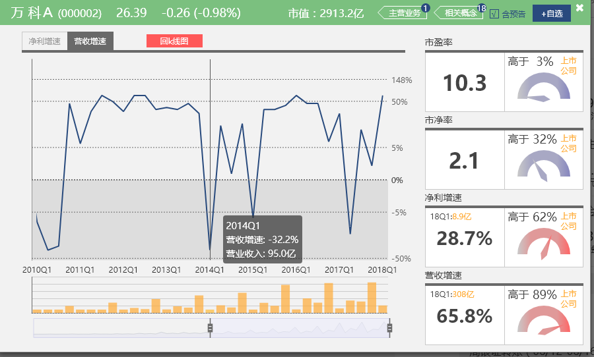
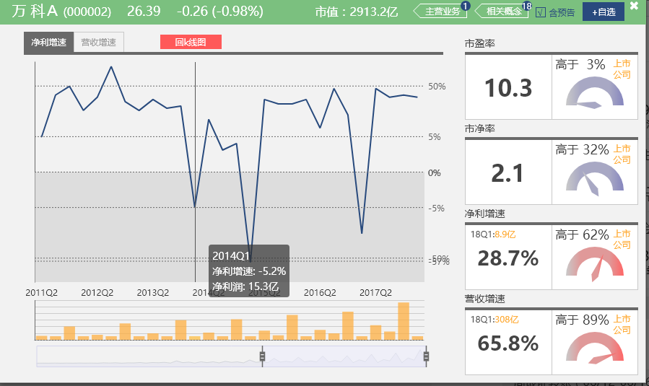

3、谈谈你的发现。 |  |  |  |  |  |  |  |  |  |  | 2013年 2月，国务院发布“新国五条”。 3月，国务院发布《关于继续做好房地产市场调控工作通知》。 4月，住房和城乡建设部发布《关于做好2013年城镇保障性安居工程工作的通知》。 5月，国务院发布《2013年深化经济体制改革重点工作的意见》，扩大个人住房房产税改革试点范围。 7月，国务院发布《关于金融支持经济结构调整和转型升级的指导意见》。 11月，国土资源部发布《关于坚决遏制违法建设、销售“小产权房”的紧急通知》。 2014年 3月，国务院发布《国务院办公厅关于继续做好房地产市场调控工作的通知》。 8月，国土资源部公布《不动产登记暂行条例（征求意见稿）》。 9月，中国人民银行、中国银监会联合下发《关于进一步做好住房金融服务工作的通知》。 10月，住房和城乡建设部、财政部和央行联合印发《关于发展住房公积金个人住房贷款业务的通知》，要求各地放宽公积金贷款条件。 11月，央行下调存贷款基准利率。 2015年 2月~10月，央行4次下调存贷款基准利率。 2月~4月，央行2次下调存款准备金率。 2月，国务院发布《关于全面深化公安改革若干重大问题的框架意见》 ，正式提出要取消暂住证制度，全面实施居住证制度。 2月，《不动产登记暂行条例》正式公布。 3月，住房资金管理中心发布《关于进一步调整住房公积金个人贷款有关问题的通知》。 3月，央行、住建部、银监会联合下发通知：二套房贷款首付比降至四成。 3月，财政部规定：个人转让两年以上住房免征营业税。 7月，国家税务总局公布了《关于简化个人无偿赠与不动产土地使用权免征营业税手续的公告》。 8月，住建部、财政部、央行发布《关于调整住房公积金个人住房贷款购房最低首付款比例的通知》。 9月，中国人民银行、中国银行业监督管理委员会发布《关于进一步完善差别化住房信贷政策有关问题的通知》。 2016年 2月，财政部发布《关于调整房地产交易环节契税、营业税优惠政策的通知》。 2月，央行下调存款准备金率。 2月，国务院印发了《中共中央国务院关于进一步加强城市规划建设管理工作的若干意见》。 2月，中国人民银行、中国银监会发布了《关于调整个人住房贷款政策有关问题的通知》。 2月，国务院发布《中共中央国务院关于进一步加强城市规划建设管理工作的若干意见》。 3月，央行下调存款准备金率。 5月，阶段性适当降低住房公积金缴存比例政策。 6月，国务院发布《关于加快培育和发展住房租赁市场的若干意见》，支持住房租赁消费，促进住房租赁市场健康发展。 6月，财政部、国家税务总局发布《关于进一步明确全面推开营改增试点有关再保险、不动产租赁和非学历教育等政策的通知》。 7月，住房城乡建设部、国家发展改革委、财政部联合发出《关于开展特色小城镇培育工作的通知》[2016]147号， 提出即日起在全国范围内开展特色小城镇培育工作。 8月，住房城乡建设部等部门发布《关于加强房地产中介管理促进行业健康发展的意见》。 9月30日起，全国掀起限购风潮。 10月，国务院发布《互联网金融风险专项整治工作实施方案》。 11月，住房城乡建设部网站刊发由国家发改委办公厅和住房城乡建设部办公厅联合发布的《关于开展商品房销售明码标价专项检查的通知》。 12月，国家发展改革委和财政部印发《关于不动产登记收费标准等有关问题的通知》。
房地产没有市场，周期性来自于国家政策变化，而且类似于国家管制的特许商品。企业的销售额、利润增长率在于把握政策变化，跟紧政策频率变化就可以持续获取利润。宏观政策是房地产市场最大的变量，恒大高薪聘请任泽平是有道理的。国家GDP总量、增速是房地产发展的驱动力，变量还有汇率、CPI等等因素。另外还发现房地产跟股票是一对跷跷板。

4、简述房地产行业的商业模式，房企可以通过哪些方式提高股东回报？

一、地产开发商模式：开发者在工业园区或其它地方获取土地，以整体开发或订制式开发的形式建设产业物业产品，如产业综合体、总部综合体等，然后以租赁、转让或合资等方式进行项目经营和管理，最后获取开发利润的模式。 二、产业新城开发商模式：以华夏幸福基业、宏泰发展、中南建设为典型代表，其也是我国在产业地产领域最早实践PPP模式的开发商，其商业模式大致如下：A政府与B产业新城开发商就C产业新城（一般为十几平方公里甚至几十平方公里）的开发达成合作协议，在规定的合作年限内，B开发商负责地块内的土地平整、道路管廊等基础设施建设工作，学校、医院、文化、体育公共设施建设及运营管理工作，产业规划、项目招商、宣传推广等产业发展服务工作，空间规划、建筑设计、物业管理、公共项目维护等基础性服务工作等；于此同时，B开发商以C产业新城内所新产生收入的该级政府地方留成部分的一定比例（即扣除上缴中央、省、市级部分后的收入）作为投资回报，如新产生的土地出让金、税后、非税收入及专项资金等；合作期限结束后，B开发商将C产业新城的基础设施公共设施产权及经营权无条件已交给A政府。 三、产业投资商模式：以张江高科、清华科技园和湖北高投为主要代表，其也是国内最早实行“基地+基金”双轮驱动模式的开发商，与地产开发商模式和产业新城开发商模式相比，产业投资商不仅将资金投向产业地产，同时还将资金投向入驻园区的企业。产业投资商的商业模式如下：产业投资商首先向社会资本募集园区开发基金，该基金不仅投向产业园区进行土地及产业物业开发，同时还投向具有市场前景的科技型创新企业，用投资的方式吸引大批创新企业入驻，产业投资在实现资本溢价的同时还是带动园区资产增值。 四、基金投资商模式：国际流行的以Reits为核心的轻资产运作的产业地产商业模式，以普洛斯、安博、嘉民、丰树等物流地产开发商为典型代表，国内的万通控股正在实践这一商业模式，该商业模式大致如下图所示：基金投资商通过发行工业地产基金的形式募集资金，其可通过与老厂房拥有方，如制造企业合作，收购该物业后进行现代化改在并将改造好的物业回租给合作方，或者其通过拿地新建工业物业的形式吸引潜在客户入驻，当工业物业的入驻率达到一定水平，每年能够产生可观而稳定的现金流时，通过发行Reits的方式对物业进行资本化运作，完成一轮的资本循环，进而从事下一轮投资。 引用：http://blog.sina.com.cn/s/blog_a01ab2dc0102w3bp.html

提高股东回报的方式：
1、加快周转率，房子拿地后加快施工节奏快做快卖加快资金周转速率。
2、提高利润率，叠加品牌溢价高端房产的比例
3、提高杠杆比例，增加土地储备率
4、预判政策周期，把控政策调控节奏拿地与卖房

5、一家房地产公司拿地后一直不开发坐等地价升值，对股东而言是否更好？
囤地坐等低价升值的模式会影响如下：
1、周转率会下降
2、现金流会下降
3、囤地期间营收、利润全无
4、政策风险，国家不允许

总体来说貌似囤地能够升值，但是不利于上市公司的成长，总体来说降低营收、利润影响分红，不好

6、房地产企业为什么普遍缺钱？
房地产就是用钱拿地赚钱的行业，钱=>地=>房子，靠的是周转率，类似于金融行业通过钱赚钱一样，钱永远是不够的，现金放在公司就是贬值，
高杠杆拿地的企业才能获得更高的估值。

7、如果房价不涨了，什么是衡量房地产企业的最终价值的关键？
如果房价不涨了，说明中国城镇化率到了发达国家70%左右的水平，也可能是其他因素，例如：人口老龄化，经济发展停歇等等。
房地产最终价值链关键是：品牌，管理能力，创新等等

8、万科成为房企30年来的王者，恒大成为近10年的王者靠的是什么？
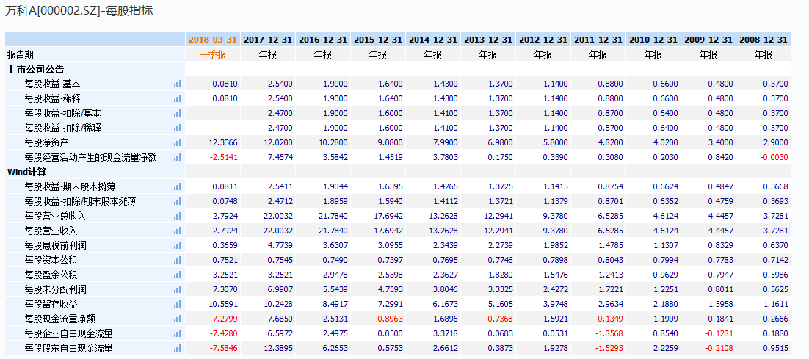

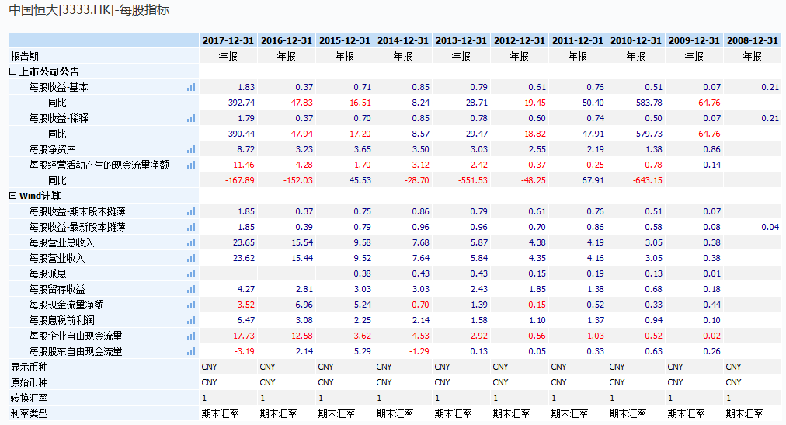

万科是一家尊重市场规律的公司。万科是房地产业的风向标，它对行业形势的判断准确，在历次调控中都是赢家。因为它是一家完全市场化的公司。 在房地产这个政商关系特殊的行业，万科的发展靠能力、靠市场，它的成功是按规律办事的结果。 中国恒大在2017年依旧保持了高速增长，上市9年间，恒大实现数十倍高增长，并以405亿的核心业务利润，荣登行业“利润王”宝座。靠的是高负债、高杠杆、高周转、低成本的“三高一低”发展模式。

9、观察九斗数据上万科前一轮房地产周期中市盈率、市净率的底部和股息率的顶部，制定你的房地产行业投资策略。

2014年3月份前后是PE、PB最低点；
2014年5月8日每10股4.1元，收盘价5.34元，股息率：7.68%
2015年7月21日每10股5元，收盘价：13元，股息率：3.85%
2016年7月29日每10股7.2元，收盘价：16.35元，股息率：4.4%
2017年8月29日每10股7.9元，收盘价：23.36元，股息率：3.38%
找到PB，PE相对3~5年前相对低点的位置，股息率>市盈率的时候属于绝佳机会买入；在股息率下降，PE、PB升高的时候卖出

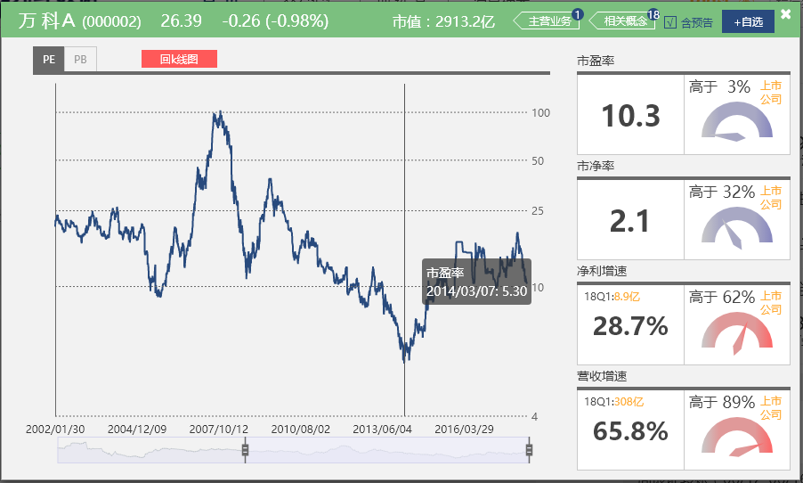
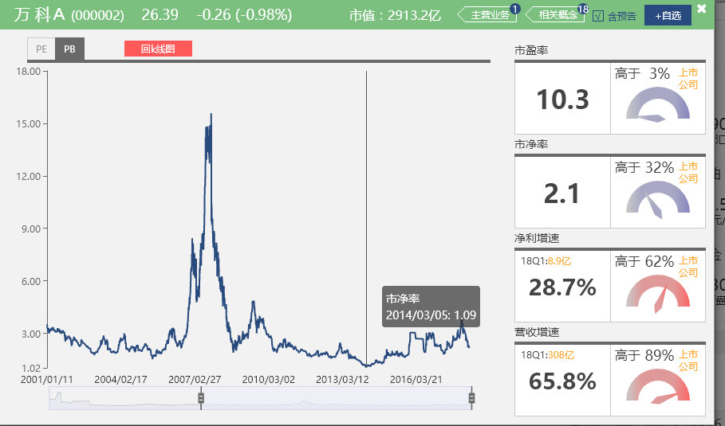

【附加题】

1、计算恒大2015年的最低市盈率、市净率和最高股息率。
2015年每股0.43元 |  | PE | PB | 股息率
最低点 | 2.166元 | 3.05 | 0.59 | 19.85%
最高点 | 7.416元 | 10.44 | 2.03 | 5.80%

2、港股地产股的估值远低于A股，为什么？
港股地产股与A股地产股的估值差异核心点：港股地产股会计上都按成本法计价，A股都按权益法计价
港股更注重分红股息率，A股注重股价

3、结合春训营行业研究课程中的前几期内容，谈谈投资房地产行业的机遇与风险。
1、定位房地产行业为周期性行业
2、定位周期性由政府来主导
3、研究政策大于研究公司，宏观经济、国家对于房地产宏观调控政策影响房地产投资最大因素
4、好公司低估值、成长性公司高杠杆高风险高回报

机遇：
近期一手房价格和二手房倒挂，房地产销售不愁，利润空间被压缩（茶水费等灰色收入不会记入报表）
三四线城市去库存效果显著，提前进入三四线城市的房企利润空间不愁

风险：
目前A股房地产企业PE、PB还处在最近几年高位下跌过程中
国家金融去杠杆的过程中，部分高速发展的房地产企业：高负债、高杠杆、高周转、低成本的风险已经累计很高
国家GDP增速放缓，CPI下降
居民收入增速低于房价增速
出生率下降

